Hoja9
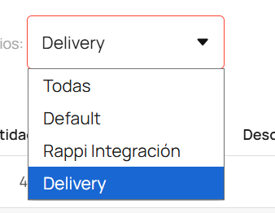
 |  | Cantidad | Valor Venta | Descuentos | Costo
No usar este | Todas | 4367 | $ 69,669,850 | -$ 2,957,750 | $ 27,156,689 | Toda la empresa
usar | Default | 3114 | $ 43,714,200 | -$ 307,100 | $ 16,756,600 | Moongcook
usar | Rappi | 593 | $ 8,289,850 | -$ 2,256,550 | $ 2,119,104 | Rappi
usar | Delivery | 660 | $ 17,665,800 | -$ 394,100 | $ 8,280,985 | Delivery
 |  | 4367 | $ 69,669,850 | -$ 2,957,750 | $ 27,156,689

 |  | ESTE CASO ES ENERO DE 2026

